Sheet1
序号 | 图片名称 | 图片 | 描述 | 文档名称
1 | 314381.jpg | 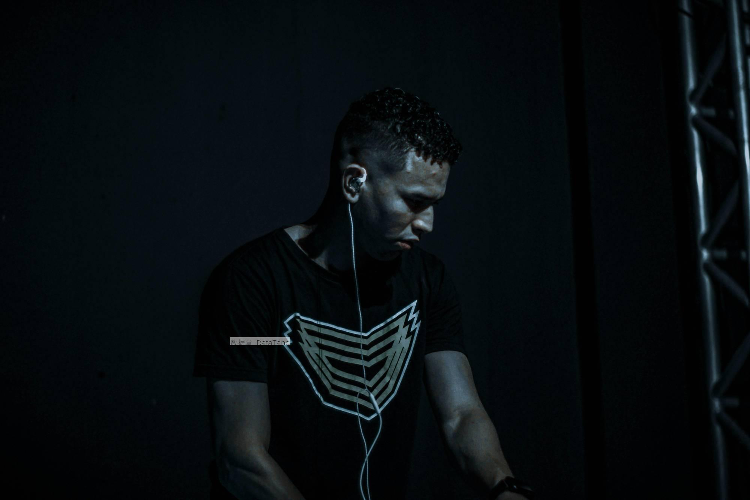 | 图片中展示了一位穿着深色T恤的男子。他的头发短而卷曲。男子的耳朵上插着白色的耳机线，耳机线垂至胸前。他的T恤前面有一个几何图形的图案。他的表情显得很专注，低头看向下方。背景主要是黑色的，没有明显的物体或装饰。一边有一根金属支架，从下到上垂直延伸。男子的肤色在背景的映衬下显得比较亮。整张图片的色调非常暗，没有其他亮眼的颜色，只能看到男子的轮廓和几何图形的图案比较显眼。 这张图片给人一种神秘而深邃的感觉。男子专注的表情让人联想到他正在进行某种集中注意力的活动。黑暗的背景和亮眼的图案形成了鲜明的对比，更加突显出男子的身影。耳机线的存在可能表示他正在听音乐或参与某种音频活动。 | 314381.txt
2 | 314437.jpg | 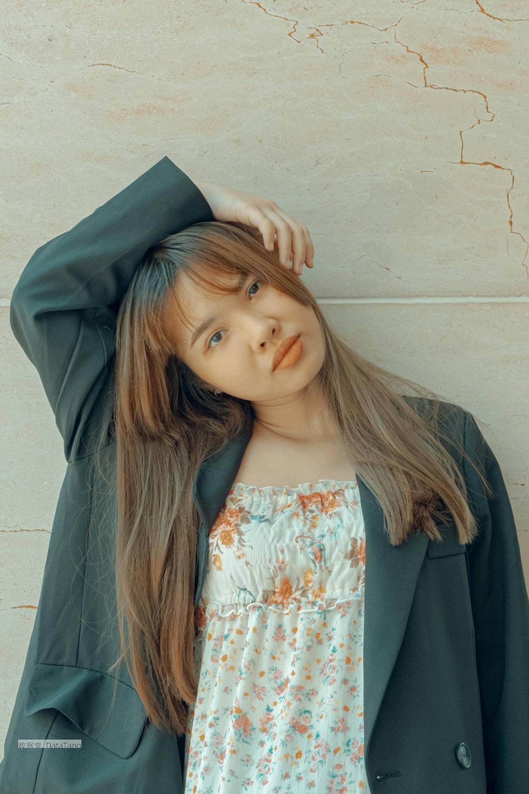 | 这张照片中的女子穿着一件长袖深色外套，搭配一件碎花连衣裙。她的头发是棕色的，直发披散在肩膀上。女子站在一堵浅色的石墙前，墙面有明显的裂纹和质感。她的一只手抬起扶在头顶，另一只手自然下垂。女子的脸部朝向前方，目光直视镜头。她的表情显得非常自然，眼妆和唇色较为淡雅，整体妆容相对清新。自然光线均匀分布在她的脸上和身体上，没有明显的阴影。外套的质地看起来较为厚实，连衣裙上的花朵图案细节清晰，颜色以橙色居多。 这张照片给人一种非常自然和随性的感觉。女子的姿势虽然简单，却透露出一股慵懒的气息。她的表情平静，没有太多情绪波动，似乎在享受这一刻的宁静。碎花连衣裙和深色外套的搭配，既有清新的感觉，又不失成熟和稳重。 | 314437.txt
3 | 314571.jpg | 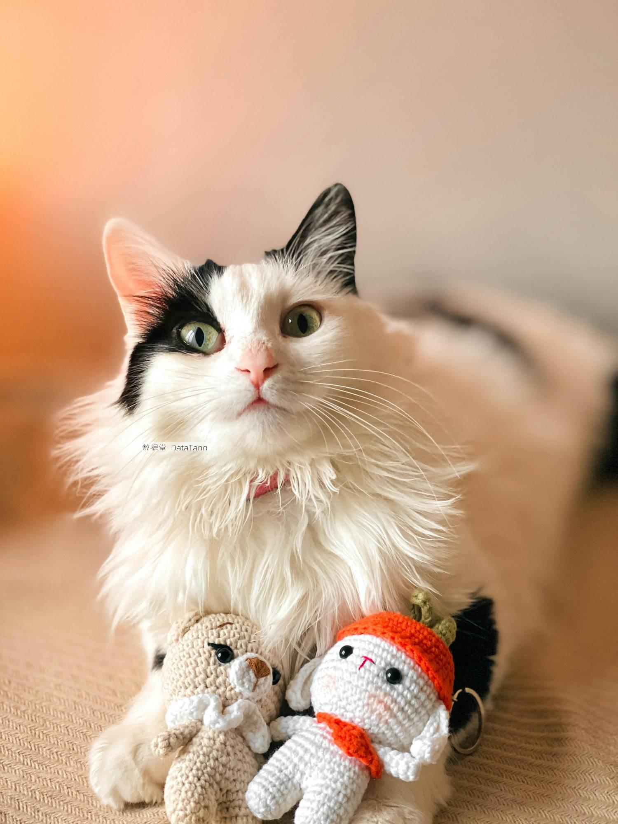 | 照片中是一只黑白相间的猫咪，这只猫咪有一对大大的绿色眼睛，显得非常有神。它的耳朵一只全白，而另一只是黑白相间的，独具特色。猫咪的毛发非常蓬松，尤其是颈部和胸部的毛发显得格外浓密。在猫咪的前爪之间，放着两个编织的玩偶。一边的玩偶是米黄色的，有一个白色的围巾，另一边的玩偶是白色的，戴着一个帽子。玩偶的细节处理得非常精致，和猫咪的毛发形成了鲜明的对比。背景是模糊的橙色和白色过渡。 这只猫咪看起来非常可爱，让人忍不住想要摸摸它那柔软的毛发。它的眼神显得很无辜，仿佛在对你说话。两个玩偶的存在让画面多了几分童趣，让人感到温馨。这张照片能够传递出一种家庭的温暖和宠物的依赖感。 | 314571.txt
4 | 314671.jpg | 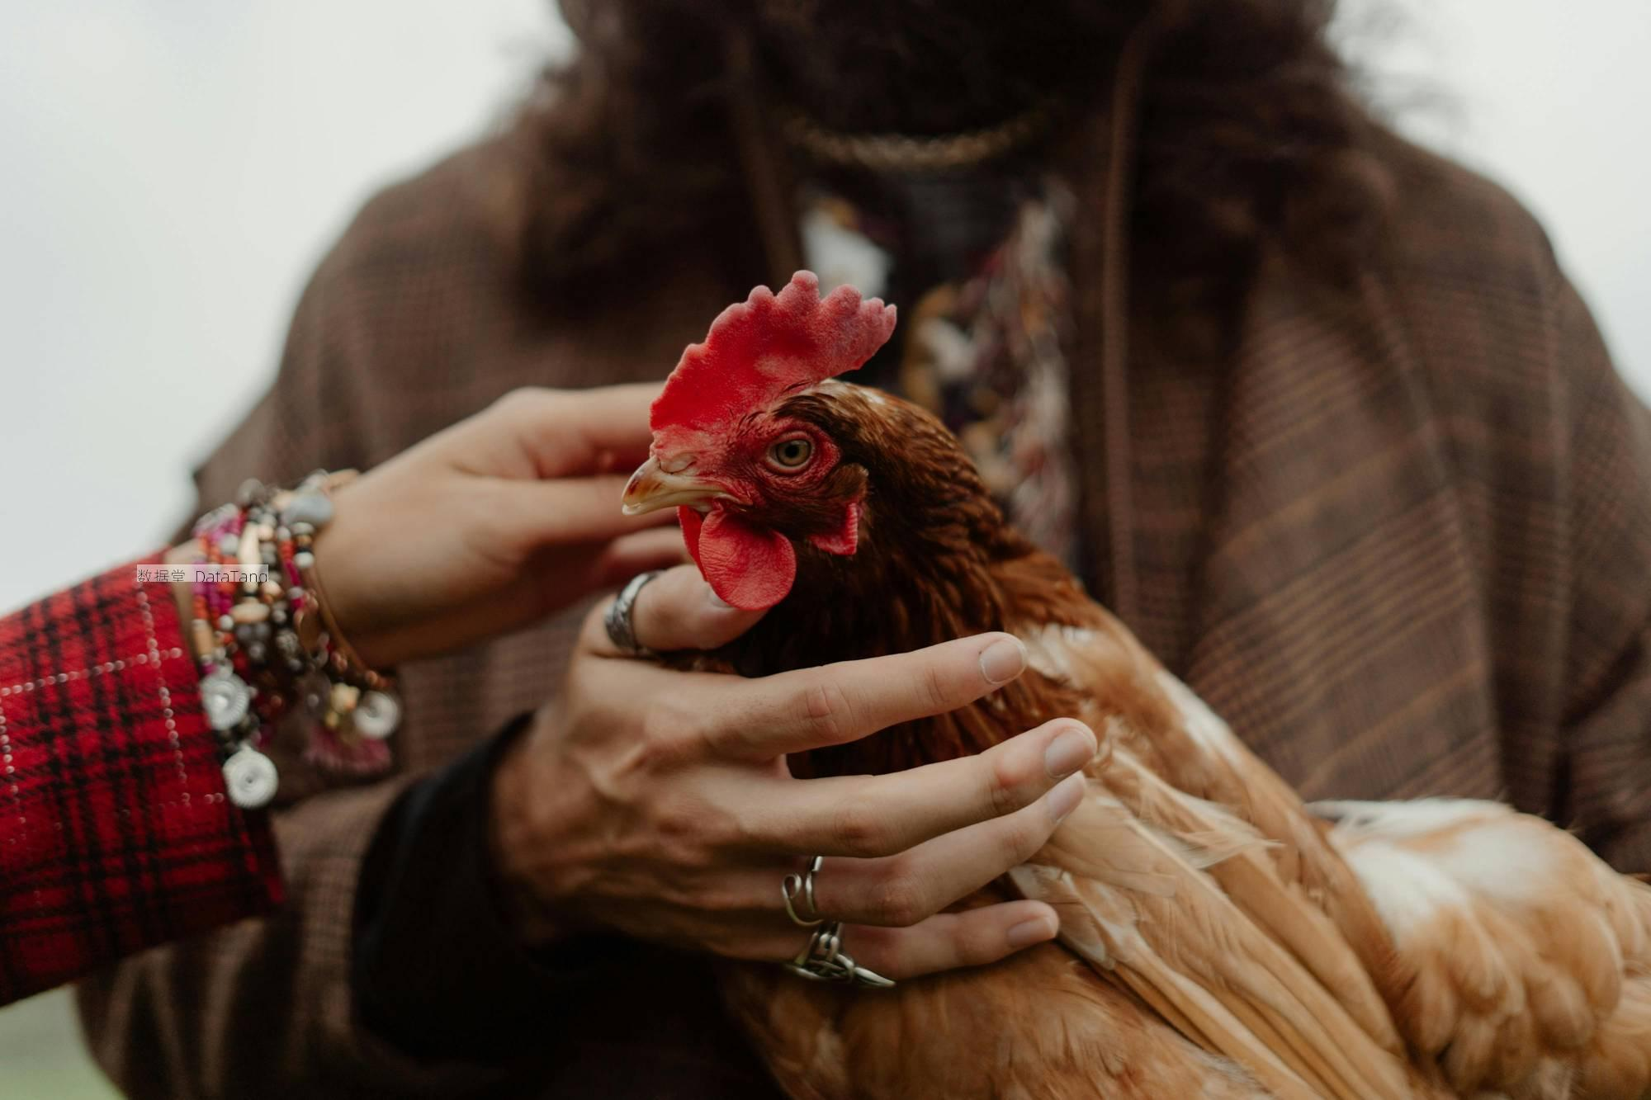 | 这张图片展示了一只鸡，它的羽毛呈棕红色，有白色的斑点。鸡冠鲜红，表面有明显的纹理。它的喙尖锐，呈黄色。鸡的眼睛明亮有神，眼眶部分为红色。鸡的双翅被轻轻按住，羽毛整齐干净。鸡的头稍微侧向一边，显露出鸡冠和喙的形状。鸡被一个人的手温柔地握住，手上戴了几枚戒指。另有一只手从另一侧伸过来，手腕上戴着多条手链和饰物。背景中的人物穿着深色图案的衣服，图片的总体色调较为温暖，给人一种自然的感觉。图片的上有模糊的空间，使焦点更加集中在前景的鸡和握着它的手上。图片的细节非常清晰，能够看到鸡的每一根羽毛和手上的每一条纹路。 这张图片给人一种温馨的感觉。一只鸡被小心翼翼地握在手中，体现了人与动物之间的和谐关系。鸡的表情看起来很放松，似乎对周围的环境感到安全。戴着饰品的手更增加了画面的美感, 增添了一些时尚元素。 | 314671.txt
5 | 314733.jpg | 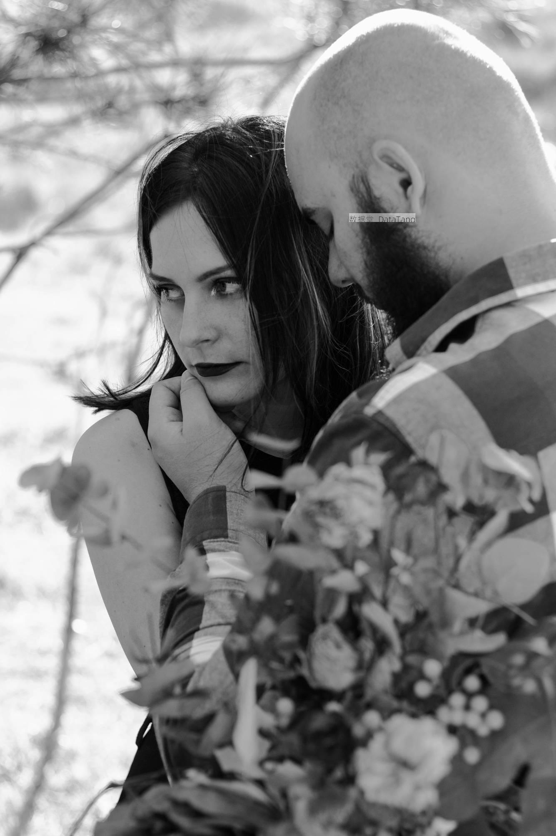 | 这是一张黑白照片，画面中有两个人。一侧是一位女性，另一侧是一位男性。男性穿着格子衬衫，头顶光亮，女性头发乌黑，披散在肩头。她的眼神向一方看去，双眼微微瞪大。男子的手放在女子的嘴边，男性的脸靠近女性，他的下巴有浓密的胡须，看上去表情较为柔和。女性的眼神和男性的靠近让人联想到亲密关系中的依赖和理解。背景中能隐约看到一些模糊的树枝和树叶，光线从树枝间透过，形成了一些光斑。 这张照片给人的感觉是非常亲密和温馨。虽然没有色彩，但黑白的基调却营造出一种深刻的氛围。没有过多的细节突显，反而让这种简洁的画面更具情感冲击力。两人之间有一些未言明的交流，让观者不禁想要了解他们之间的故事。 | 314733.txt
6 | 314960.jpg |  | 图片中有一个站立的男人。他留着胡子，戴着一副黑框的眼镜，眼神非常的坚定。头发是短而卷的，排列整齐。他穿着黑色的印花T恤，外面搭了一件深灰色的长袖外套。露出了手臂的一部分。下身穿着一条黑白格子的长裤，这个人双臂交叉在胸前，站得挺直，目光直视着前方。他的背景是纯白色的墙，没有其他装饰物。现场的光线均匀，没有明显的阴影或反光。他整个人的姿态显得很自然，没有紧张的迹象。 这张图片给人一种非常自信和独立的感觉。这个人的站姿和眼神透露出一种自信和坚定。深色的衣服搭配使他显得沉稳而有力量。眼镜下的眼神观察周围，充满了思考和洞察力。整体形象简洁却不失分量，给人一种可靠和踏实的感觉。 | 314960.txt
7 | 315008.jpg | 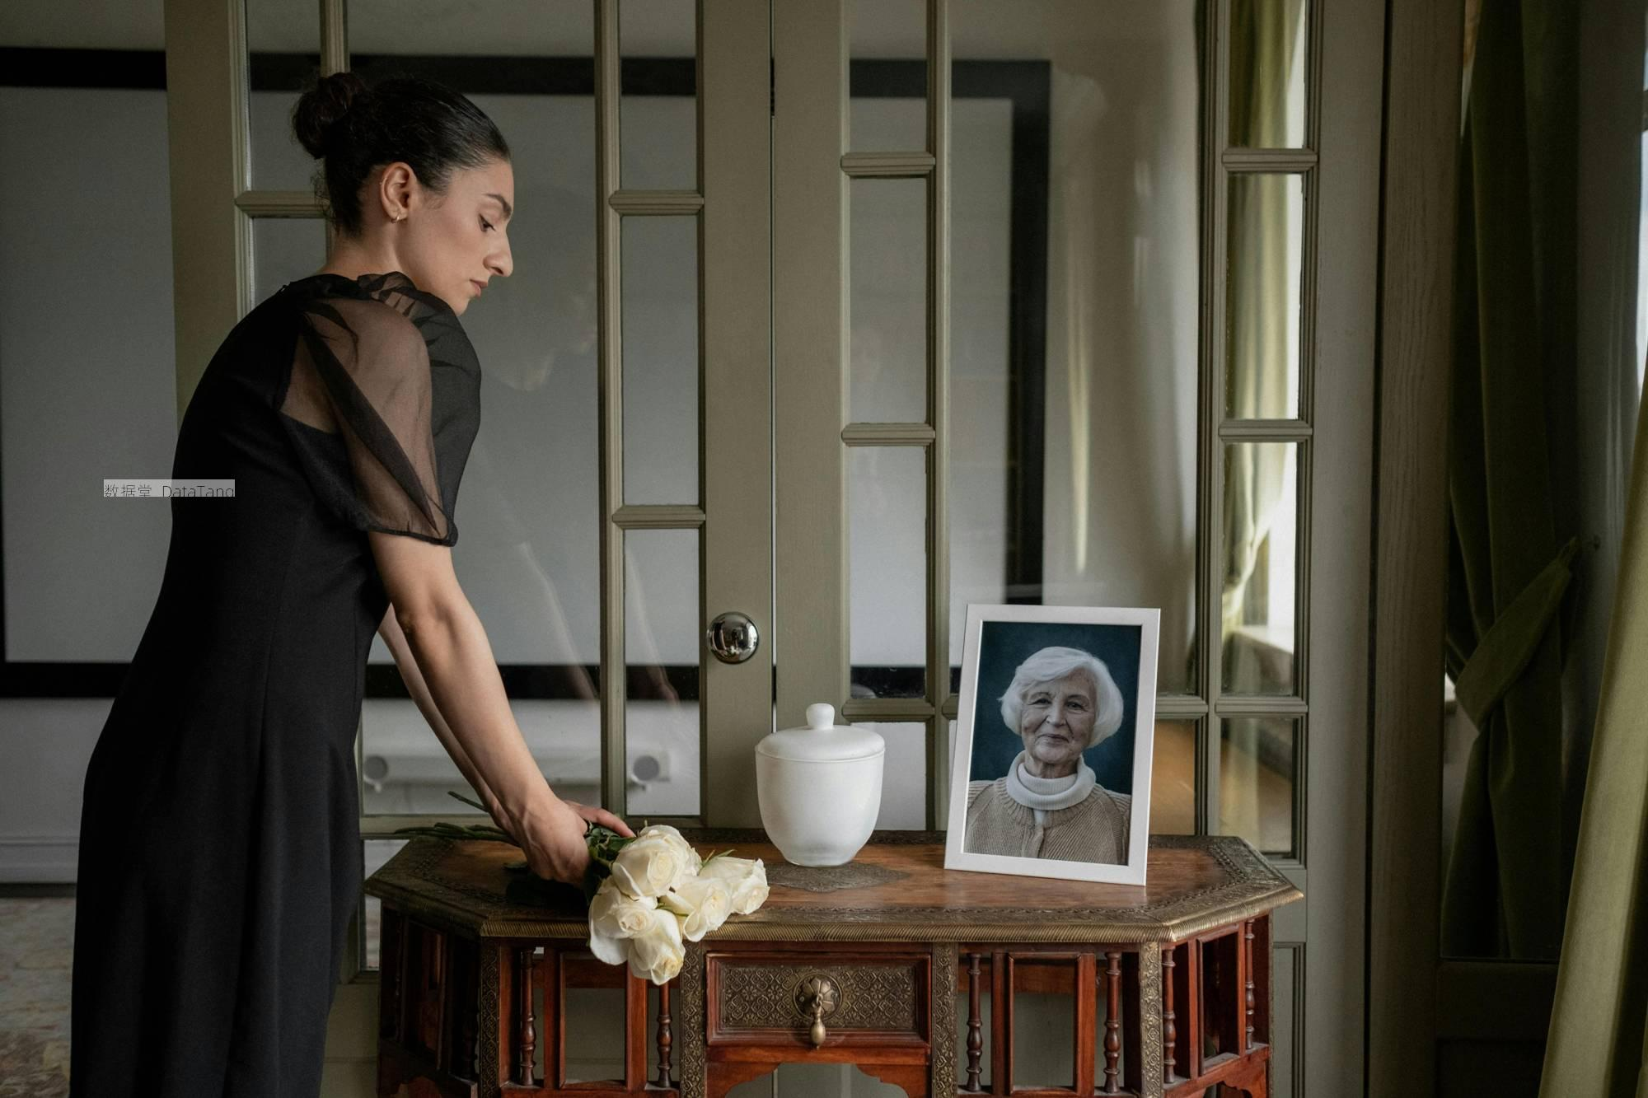 | 画面中有一个女人，她穿着一条黑色的连衣裙，头发梳成一个简单的发髻。她一只手握着一束白色的玫瑰花，站在一张古董风格的木质桌子旁。桌子上放着一个白色的陶瓷罐，罐子的旁边立着一张老年女性的照片。照片中的女性有白发，穿着一件浅色的衣服。背景有两扇带玻璃的木门，门后依稀可以看到室内的部分场景。木门旁边挂着窗帘。房间的光线十分明亮，但整体色调显得比较暗淡。这幅图整体布局简单而整齐，物品摆放井然有序。 这张照片给人的感觉是宁静而庄重的。一束白色玫瑰花象征着纯洁和哀悼。黑色的连衣裙和整体偏暗的色调增加了一种严肃的氛围。桌子上的白色陶瓷罐可能是某种纪念物，增添了一份神秘感。 | 315008.txt
8 | 315060.jpg | 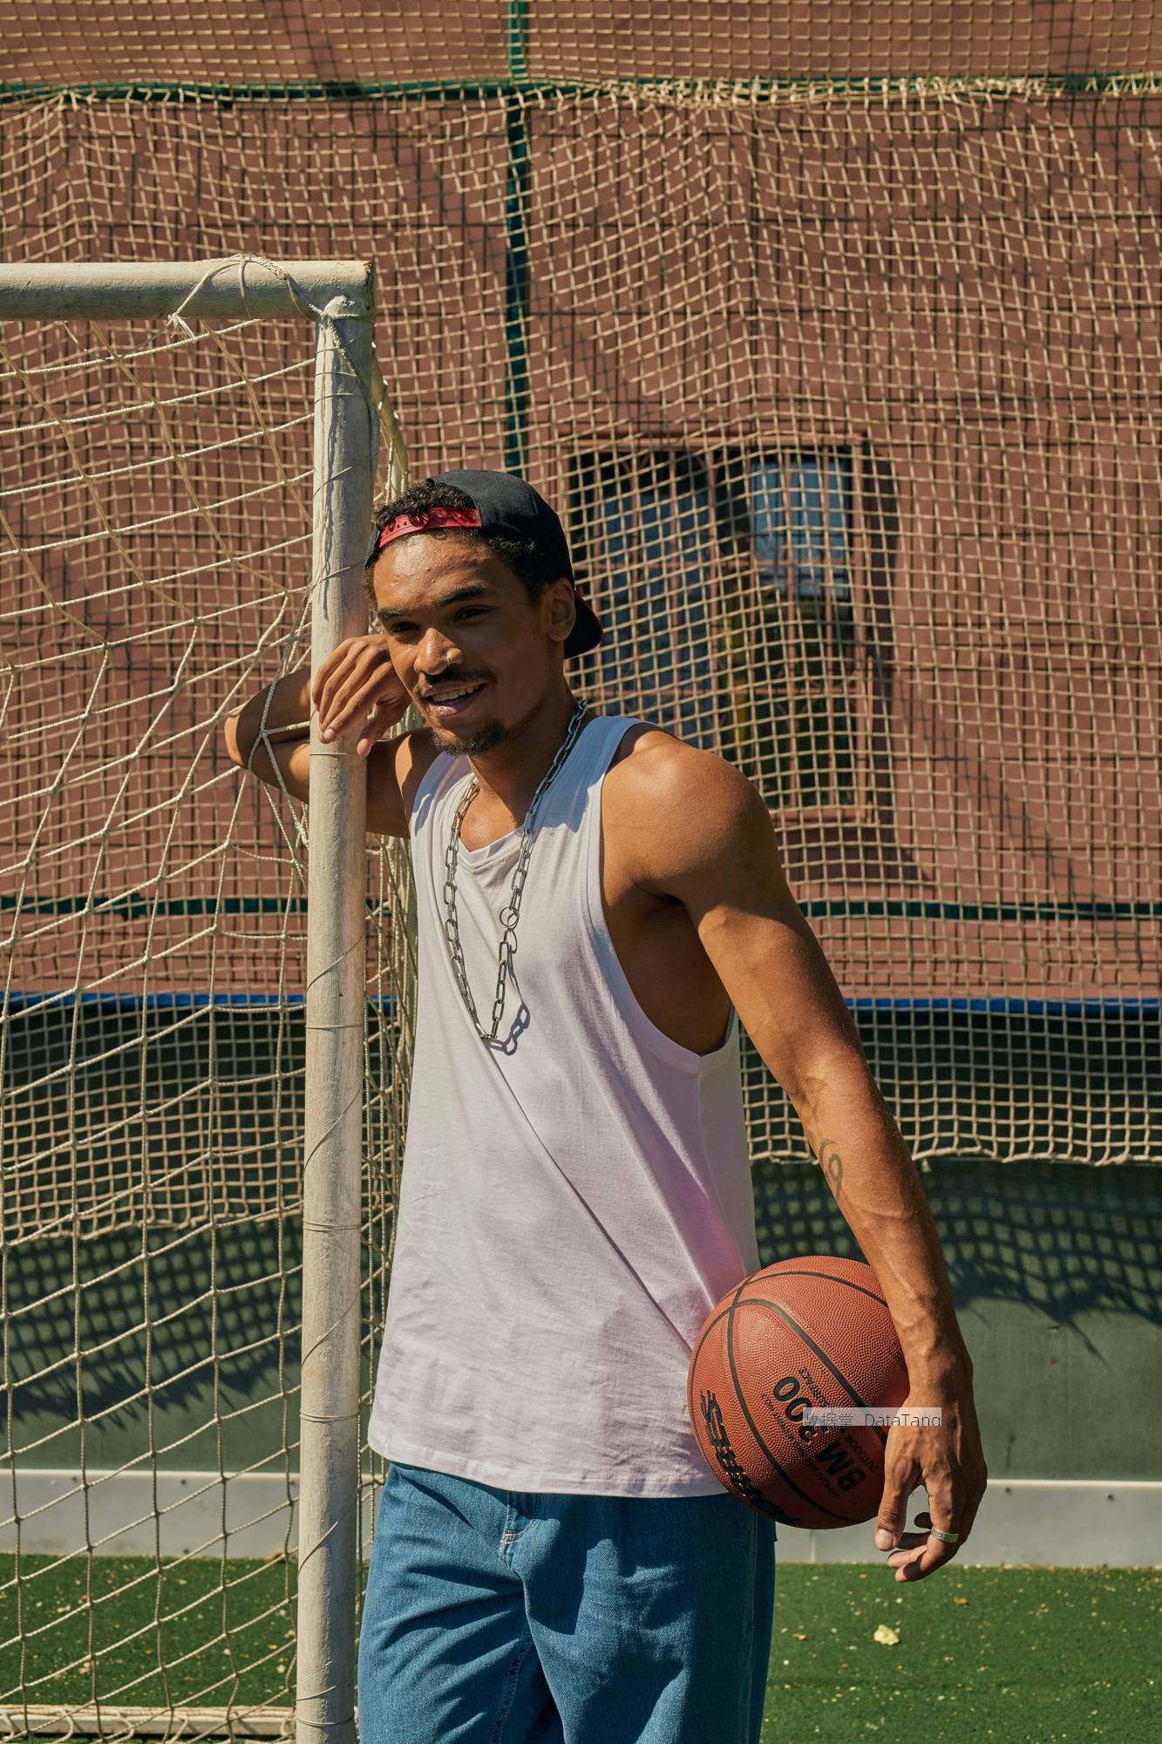 | 图片中，一名男子穿着白色的背心和蓝色的牛仔裤。他头戴反戴的黑色帽子，帽子内侧是红色的。男子一只手斜放在足球门柱上，另一只手拿着一个橙色篮球。他的脖子上戴着一条粗大的金属链子。男子站在一个足球场上，背景是围网，围网后面是棕色的墙壁。在阳光的照射下，男子的背心和牛仔裤显得格外清晰。墙壁上有一些阴影，是由旁边建筑物投射的。足球门网有些破旧，有几处破洞。球场的地面是绿色的人工草坪，男子的一侧手臂上有一个纹身，隐约可见一些图案。整个球场显得非常安静，没有其他人出现，男子独自一人占据整个场地。 这张照片传递出一种轻松和悠闲的氛围。男子靠在足球门柱上，脸上露出微笑。他手中的篮球显得他喜爱运动。背景的绿网和棕墙形成了强烈的对比，突显了人物的存在。阳光照射下的画面给人一种温暖的感觉。 | 315060.txt
9 | 315143.jpg | 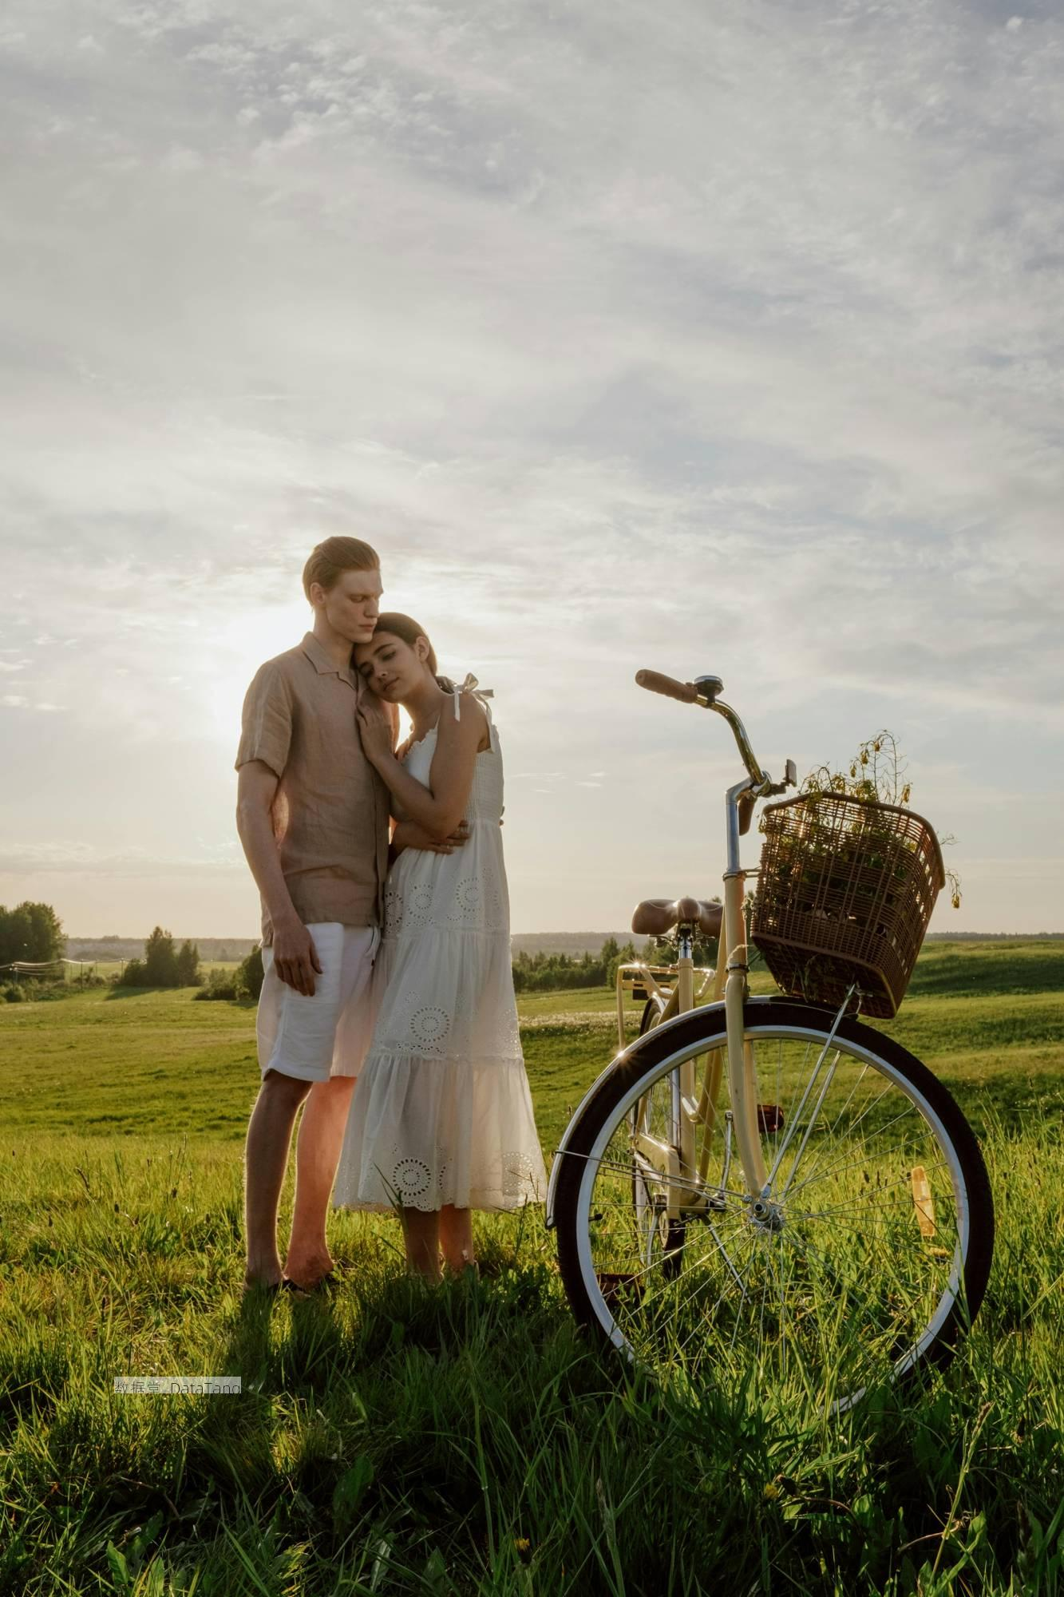 | 图片中有一对情侣站在草地上。草地平坦宽阔，绿油油的草覆盖着地面，远处可以看到一些树木。天空中白云飘荡，阳光透过云层洒下来，照亮了整个场景。男士穿着浅色的短袖衬衫和白色短裤，女士穿着一条白色长裙，裙子上有一些花纹装饰。男士微微低头，女士靠在他的肩膀上，闭着眼睛。旁边有一辆自行车，自行车的篮子里装着一些野花。背景中的树木有深绿色和浅绿色的对比，远处的地平线使得整个场景显得非常辽阔。 这幅图片给人一种宁静和平的感觉。天空的色彩柔和，与地面上的绿色形成了很好的对比。情侣站在一起，看起来很亲密。这种亲密感让人觉得非常温馨。阳光透过云层洒下来，为整个场景增添了一层柔和的光晕。 | 315143.txt
10 | 315233.jpg | 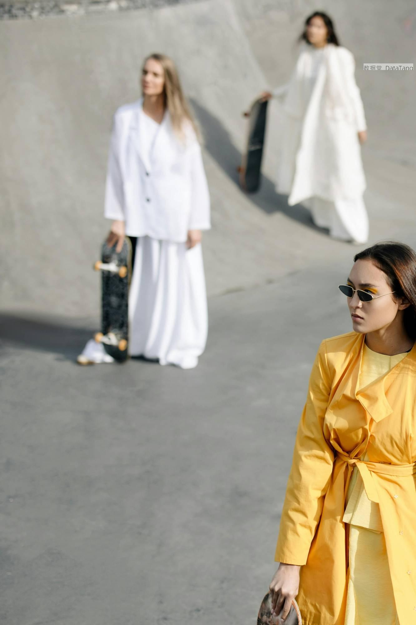 | 这张图片中，背景是一片灰色的水泥地面，似乎是一座滑板公园的场地。共有三位穿着时尚的女子出现在画面中。最近处的一位女子身穿黄色衣服，带着一副小巧的黑色墨镜，头发随意披散。另一位女子身穿一套洁白的套装，长裤及脚，脚下穿着白色的鞋子，一只手拿着一块黑色的滑板。她的头发也是浅色，直发长至肩膀。在她后方的第三位女子穿着宽松的长款白色服装，脚步停驻，手中也握着一块滑板。三人分布在不同的距离和位置，彼此之间并未有太多互动。背景简单，没有其他明显的装饰或特点。 这张图片给人一种现代感与时尚感相结合的感觉。三位女子的服装风格独特，颜色对比强烈，特别是黄色衣服在灰色背景和白色服装的映衬下显得格外醒目。墨镜呈现出一种酷酷的氛围，凸显个性。而滑板元素的加入，又增加了不少活力和运动感。 | 315233.txt
11 | 315302.jpg | 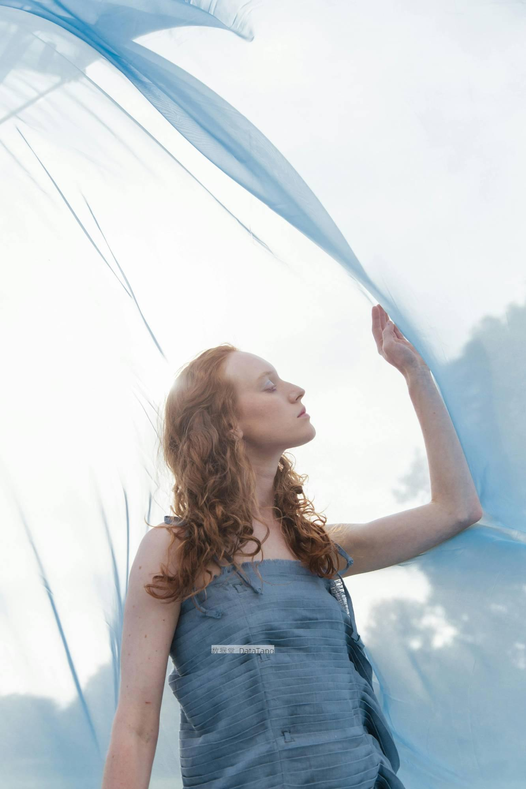 | 这张图片展现了一位白人女士的侧面，她的头发呈现出自然的波浪形状，颜色是金黄色。她穿着一件浅蓝色连衣裙。她的手臂抬起，手指轻轻触碰着一块飘动的蓝色透明布料。她的眼睛微微的向下看着。背景的颜色较为简洁，呈现出一种柔和的白色调，并且有一些加深的蓝色区域。布料和背景的颜色形成了一种柔和的颜色过渡。背景中隐约可见模糊的树林形状，增加了画面的深度感。画面中光线柔和，照亮了女士的头发和衣物。她的眼睛闭着，面部表情平静而自然。整个构图显得非常和谐美好。 这张图片给人一种静谧而柔和的感觉。背景和透明布料的色调非常和谐，营造出一种安静的氛围。女士平静的表情让人感到放松和安心。 | 315302.txt
12 | 315464.jpg | 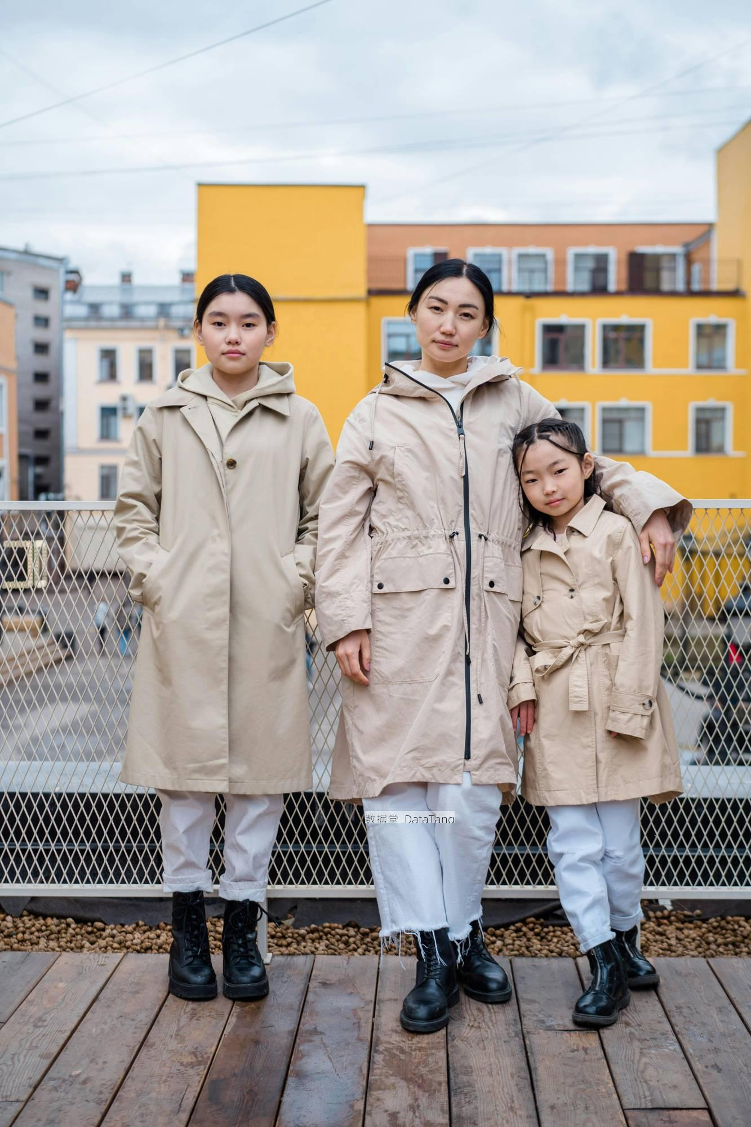 | 图片上有三个人，她们站在一座木质平台上。平台后面有铁质网状栏杆。背景是几幢黄色和灰色的建筑物。这些建筑物看起来是公寓楼，有许多小窗户。窗户大多是方形的，天空是阴天，云层较厚，没有阳光。三个人都穿着浅色的风衣。一边的人穿的是一件长款风衣，手插在衣兜里。中间的人穿着带拉链的风衣，一只手搭在另一侧人的肩膀上。另一边的人身穿系带风衣，稍微倾斜地靠在中间的人的身上。她们三个人的裤子都是白色的，她们都穿着黑色的长靴。背景中还能看到一些模糊的街景。 这张图片给人一种亲密和谐的感觉。三个人穿着相似风格的衣服，显得很统一和协调。她们彼此依偎的姿态看起来非常温馨和自然。背景的建筑物色彩鲜艳，与她们的浅色衣服形成了对比，使得人物更加突出。这种色彩的对比激发了人们的视觉兴趣。照片的整体布局看起来很整齐有序。 | 315464.txt
13 | 315511.jpg | 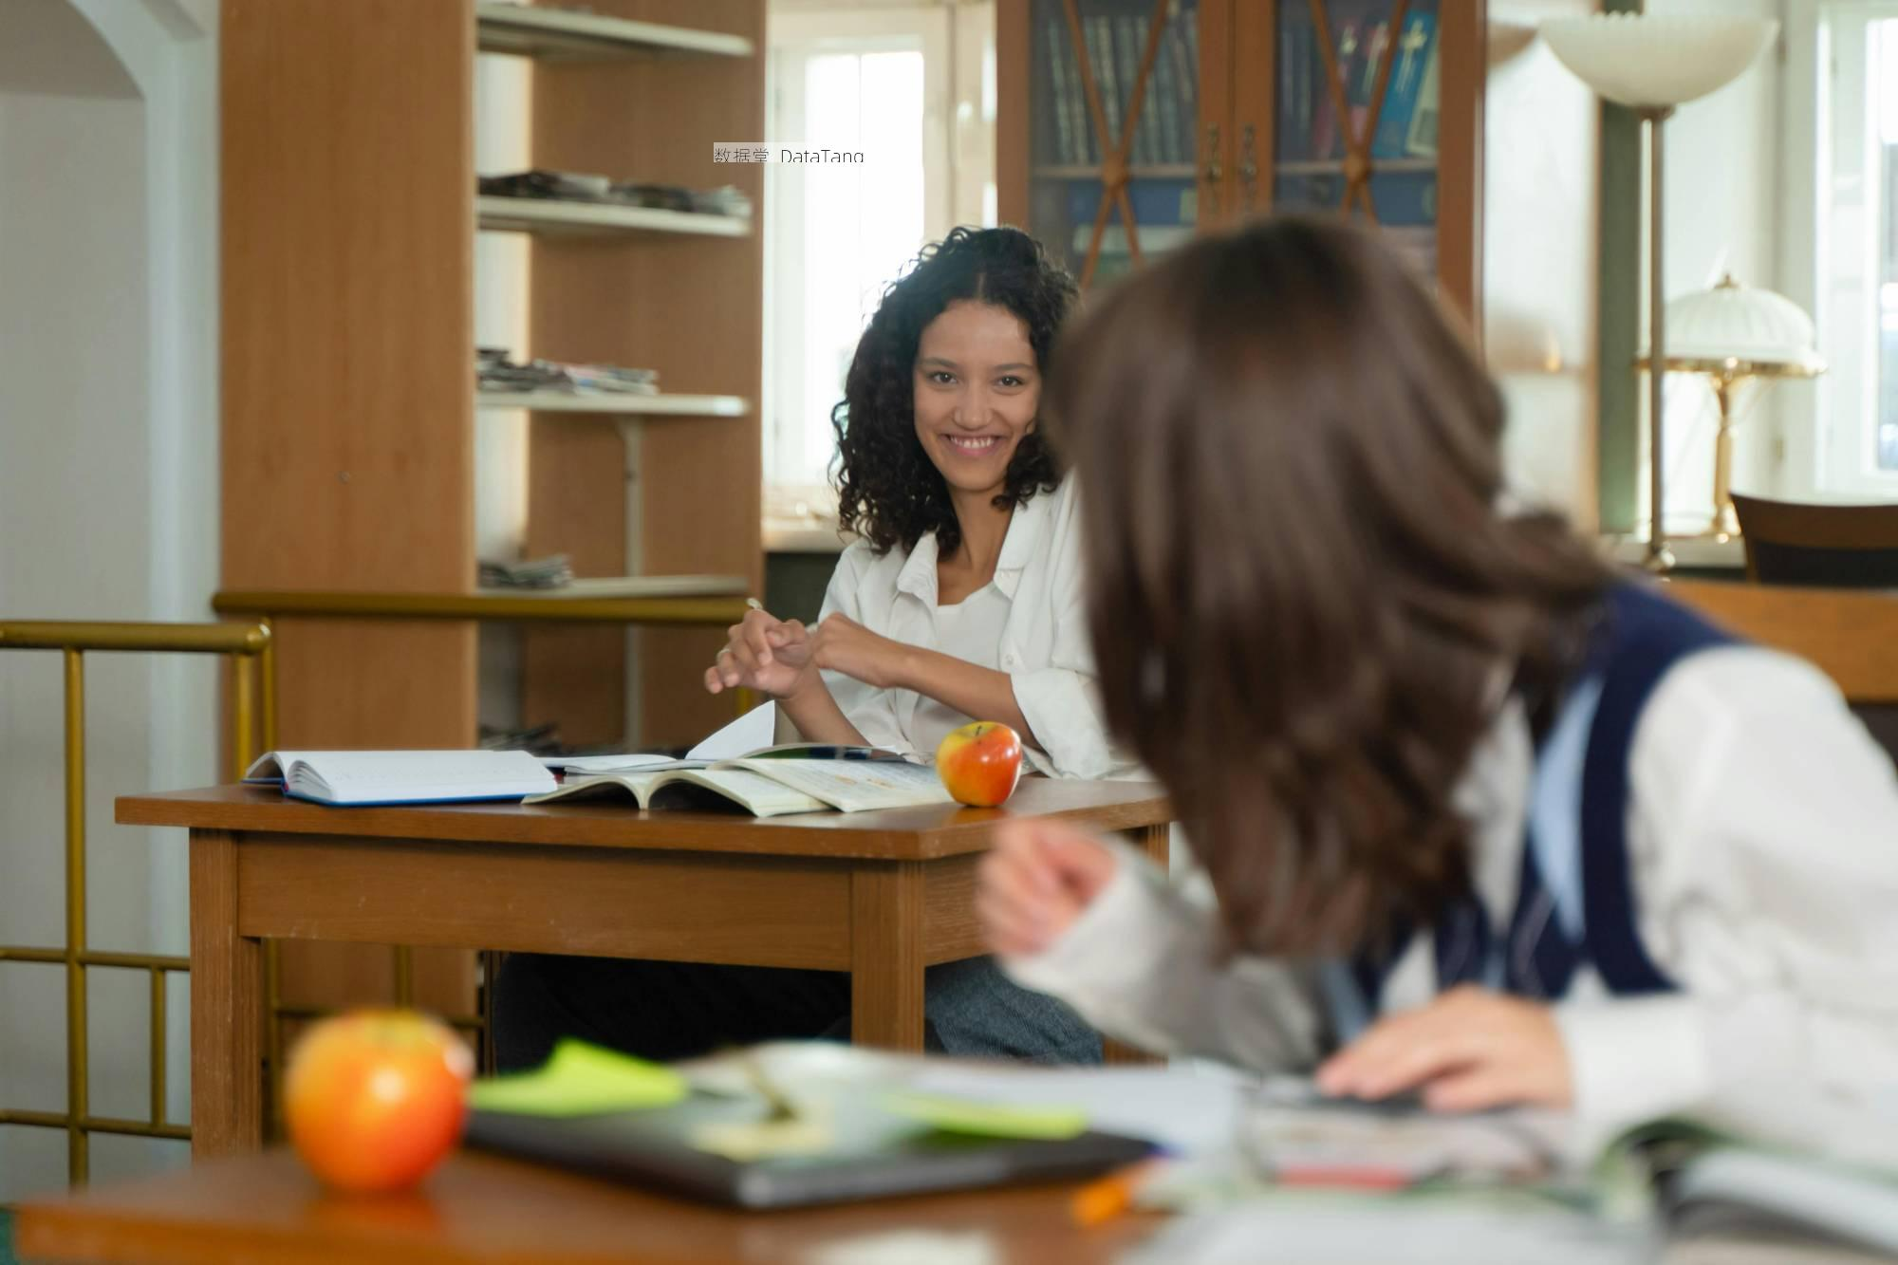 | 这张图片展示了一间教室的场景。教室内有两位女性学生，靠近镜头的学生背对着相机，穿着一件深蓝色的马甲，侧头看向另一个女生。她的桌上有一本打开的书和一个笔记本，旁边还放着一支橙色的笔。远处的学生面带微笑，穿着白色的衬衫，坐在木质桌子后面。她的桌上也放着几本打开的书和一个红色的苹果。背景中可以看到书架，上面摆放着几本杂志。窗户旁边有一盏台灯，此外还有一些其他的教室家具，如柜子和书架。阳光透过窗户照射进来，明亮的光线让整个房间显得非常光亮。 从这张图片中能感受到一种轻松愉快的氛围。远处的学生微笑着，在和前面的同学交流，令人感觉她们之间有着愉快的互动。书本和学习用品的摆放显示出她们对学习的认真态度。阳光洒进教室，让人感到温暖和舒适。 | 315511.txt
14 | 315515.jpg | 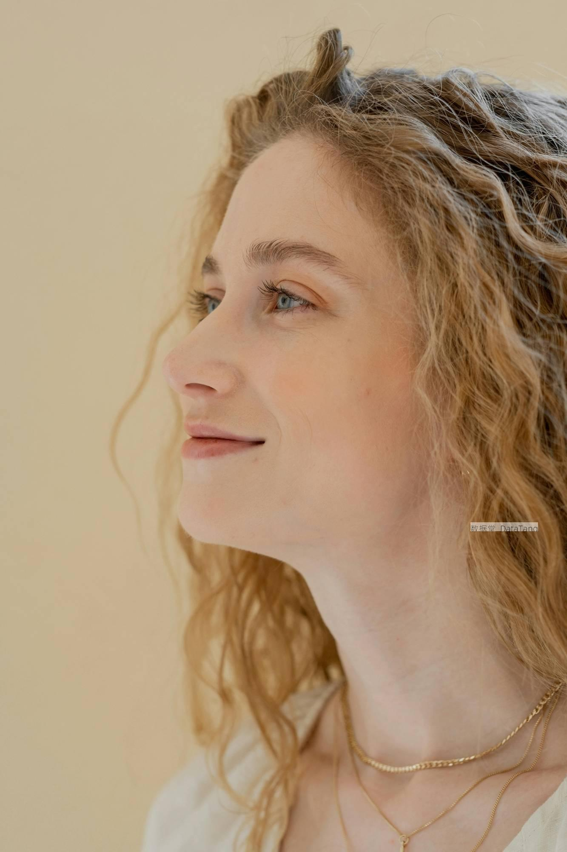 | 这张照片中是一位年轻女性的侧脸。她有一头金色的卷发，发丝柔软而自然地散落在肩上。她的皮肤白皙，显得非常干净。她的眉毛非常浓密，弯弯的眉毛突显了她的轮廓。她的眼睛是蓝色的，眼神平和而坚定。她的鼻梁挺拔，鼻尖略微向上的翘起。她的嘴唇微微上扬，露出一丝微笑。她的下巴线条十分柔和，脖子修长。她佩戴了细细的金色链子。这条项链很简单，但增添了整体的精致感。背景是浅黄色的墙壁，与她的发色和皮肤形成了柔和的对比。 这张照片给人一种宁静和平的感觉。她看起来很自信，也沉浸在自己的世界中。她的微笑给人一种温暖的感觉，仿佛能够融化一切的烦恼。她的蓝色眼睛透出一种智慧和满足，仿佛正在展望未来。 | 315515.txt
15 | 315541.jpg | 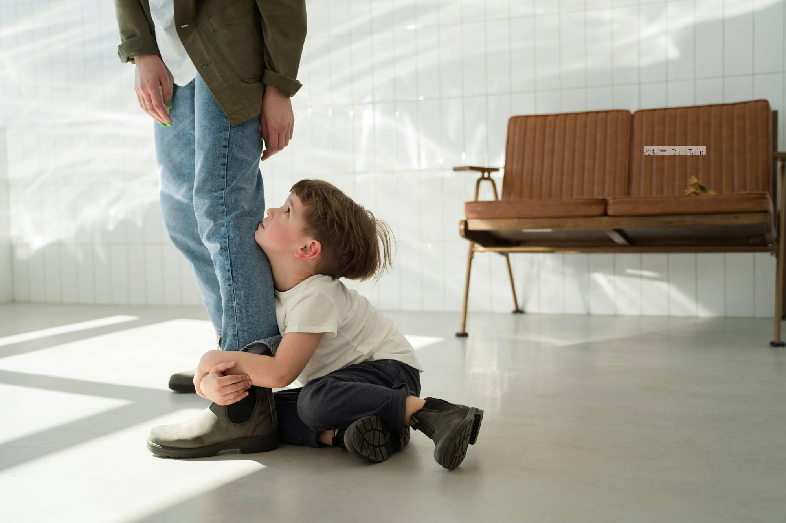 | 这张照片里有一名成年人和一个孩子。成年人站在地板上，穿着浅色衬衫和绿色外套，下半身是蓝色牛仔裤，脚上是一双深色靴子，裤子看起来有些宽松。孩子坐在地板上，双手紧紧抱住成年人的小腿。孩子穿着白色短袖和深色长裤，脚上也是深色靴子，头发稍微凌乱，面向成年人，眼神向上看。背景是一面白色的瓷砖墙，瓷砖排列整齐，没有明显的污渍。一侧是一个棕色的沙发，有两个座位，靠背平直，座位下面可以看到金属支架。地板是浅色的，光滑干净，地板上投射出一些斑驳的阳光影子，显然是从房间的窗户透进来的。照片整体给人一种简洁而整洁的印象，物品摆放得井井有条，没有多余的装饰和杂物。 这幅画面让人产生了一种温馨而略带忧虑的感觉。孩子紧紧抱住成年人的腿，这种举动反映出一种依赖和不安。孩子抬头看着成年人，眼神中带着期望和信任。这个场景让人联想到家庭生活中的种种情感，无论是安全感还是需要陪伴的渴望。 | 315541.txt

